貸款利率表
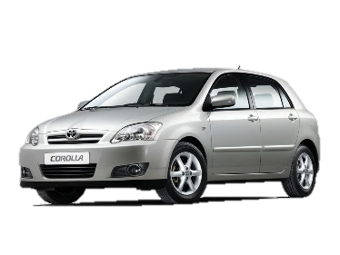
貸款攤還利率表
 |  | 貸款金額 | $500,000
 |  | 貸款年限 | 5
 |  | 年利率 | 3.20%

貸款期數 (月)
 |  | 每期金額 | 利息總額
年利率 | 3.20%
 | 3.45%
 | 3.60%
 | 3.85%
 | 4.00%
 | 4.20%

汽貸攤還

貸款攤還計算
 |  |  | 貸款金額 | $500,000
 |  |  | 貸款期數(月) | 60
 |  |  | 年利率 | 3.20%

 |  | 貸款期數 (月)
每期攤還 |  | 40 | 60 | 80
年利率 | 3.20%
 | 3.45%
 | 3.60%
 | 3.85%
 | 4.00%
 | 4.20%
**標準每期攤還金額：這個數值是以貸款期數 60/月、年利率 3.20% 計算得到的每期攤還金額。

